商品信息
COCO Living Space｜多功能沥水筷子筒筷笼家用
来源：COCO_Living_Space_Shopee全量审计_持续更新.xlsx｜工作表：高销量商品｜Excel第36行｜商品ID：16799384192

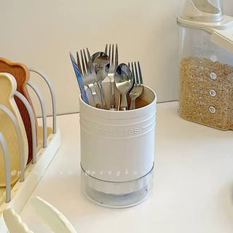
字段 | 内容 | 商品主图
序号 | 44
商品主图 | 见右侧嵌入主图
商品ID | 16799384192
商品中文名称 | 多功能沥水筷子筒筷笼家用
商品标题 | Round chopstick holder/chopstick cage, draining cutlery and spoon storage box, plastic faux-enamel pot-shaped kitchen storage rack
Shopee链接 | https://shopee.com.my/Round-chopstick-holder-chopstick-cage-draining-cutlery-and-spoon-storage-box-plastic-faux-enamel-pot-shaped-kitchen-storage-rack-i.115498741.16799384192
近月销量显示 | 8 Sold/Month
近月销量下限 | 8
列表价格显示 | RM15.18
列表最低价(MYR) | 15.18
列表评分 | 4.9
累计总销量显示 | 2k+ Sold
累计总销量下限 | 2,000
是否精确 | FALSE
详情价格显示 | RM15.18
详情价(MYR) | 15.18
详情评分 | 4.9
评论覆盖 | 51
好评主题 | 51
差评/风险主题 | 51
图片来源URL | https://down-my.img.susercontent.com/file/sg-11134201-7rcf3-lsi8uz0mokg45c@resize_w320_nl.webp
1688链接 | https://detail.1688.com/offer/773841816593.html?share_token=W30t7kC5lqXVBaGgOikFE5ROJ1DQCN76QZ9s0+XbG4muJZfxzWl9Dg%3D%3D&__share_id=6bb05f8d-4b0d-46bd-967f-d0675b26d1d1&rpg-cnt=share.offerDetail&offerId=773841816593&__zhi_token=WaokVVu64qjac&spm=a262eq.8992535%2F20260803.5103953.0&forcePC=1785754915725
颜色/规格 | 白色/紫色/黄色
长宽高 | 11.4cm/11.4cm/15.6cm
重量(g) | 200
单个成本 | 5.20
单个运费 | 2.50
国内段总价 | 7.70
国际头程
总成本估算
利润估算
预计毛利率估算
3个成本
3个运费
国内段总价2
国际头程2
总成本估算2
利润估算2
预计毛利率估算2
5个成本
5个运费
国内段总价3
国际头程3
总成本估算3
利润估算3
预计毛利率估算3
8个成本
8个运费
国内段总价4
国际头程4
总成本估算4
利润估算4
预计毛利率估算4

